关系图
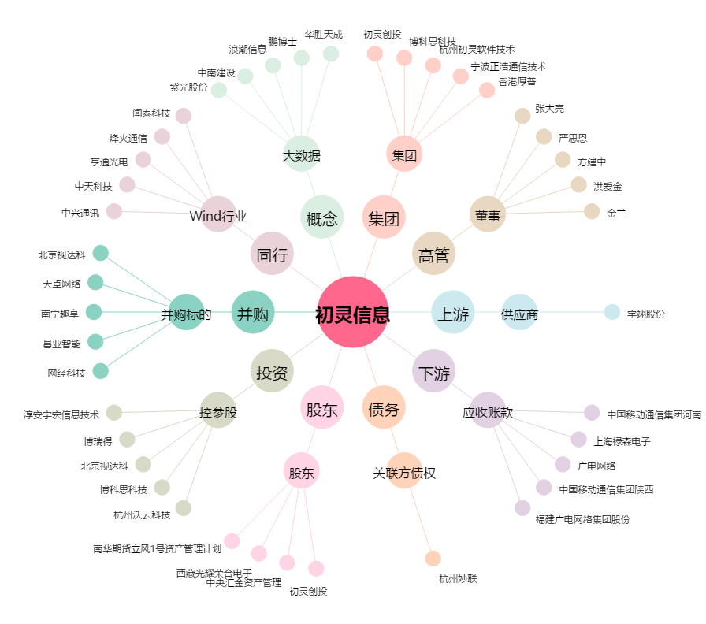
初灵信息[300250.SZ] - 关系概览图

